wprowadzenie JEŻELI
Zdefiniuj funkcję, która w zaznaczonych komórka poda informację TAK lub ---

A | B | A>B | A=B | A<B | A<>B | A>=B | A<=B | wskazówki
104 | 63
83 | 167 |  |  |  |  |  |  | Na karcie [Formuły] wykorzystaj funkcje: JEŻELI z kategorii Logiczne
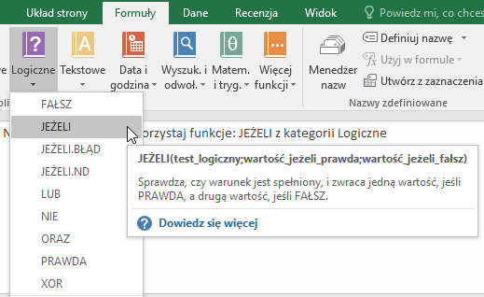
163 | 172
129 | 168
158 | 159
190 | 45
119 | 197
184 | 77
154 | 143
183 | 121
97 | 101
143 | 140
192 | 193
140 | 157
63 | 107
170 | 22
142 | 100
60 | 168
87 | 176
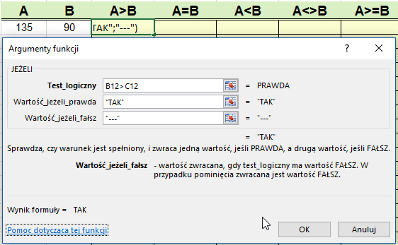
32 | 192
194 | 162
191 | 76
112 | 170
173 | 183
78 | 196
23 | 159

Zadanie 2
 | wskazówki

Sporządź fragment zeznania podatkowego PIT według wzoru. | Na karcie [Formuły] wykorzystaj funkcje: JEŻELI z kategorii Logiczne
Do komórek oznaczonych na rysunku E19 i E20 wstaw funkcje,
tak aby po wprowadzeniu danych o wysokości należnego podatku
i wpłaconych zaliczek zostały obliczone:
- kwota do zapłaty (wtedy nadpłata jest równa zero)
lub
- nadpłata (wtedy kwota do zapłaty jest równa zero).
tu dowolna kwota wpłaconych zaliczek

należny podatek

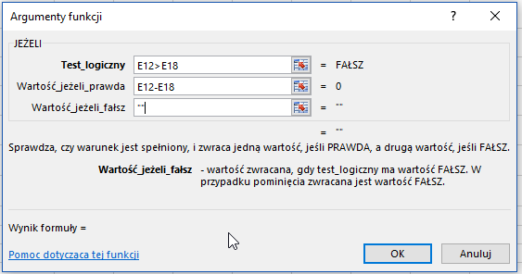
USTALENIE KWOTY DO ZAPŁATY/ZWROTU
tu dowolna kwota należnego podatku

zaliczki pobrane/wpłacone
do zapłaty
nadpłata (do zwrotu)

